工作分配表
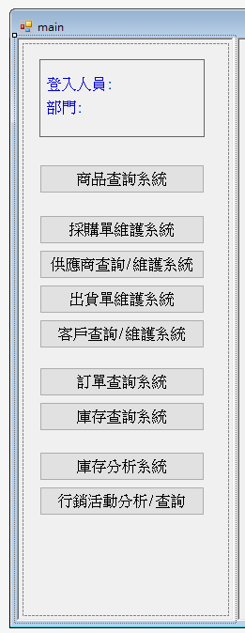
期中
功能 | USER | 描述 |  | 負責人 | 維護資料庫 |  | 認領區
登入畫面 + 主畫面美化(MDI) | ALL | 帳號+密碼 相符，登入後才跳出main視窗 | A | 06_邱顯翔 | Y | A | 06_邱顯翔 | 04_李俊賢
採購單維護系統 | 採購 | 1. 可以生成採購單->彈出視窗(來不及做RPT就Label + txtbox) 2. 新增庫存 | A | 06_邱顯翔 | Y | B | 13_何彥儀 | 13_何彥儀
供應商查詢/維護系統 | 採購 會計 | 1. 新增/查詢/修改/刪除 廠商資訊 (含工商登記.銀行帳號等交易資訊) 2. USER留言板: ex.User XX: 廠商DEF 2022/12/1因延遲交貨支付違約金10000元 參考: https://www.etax.nat.gov.tw/etwmain/etw113w1/name/result | B | 13_何彥儀 | Y | C | 23_林幸嫻 | 16_蔡戌虔
商品查詢系統 | 業務 客服 | 可以依據 大類(供應商)->中類(商品類別)->商品 查詢公司的商品目錄 | A | 06_邱顯翔 | Y | D | 16_蔡戌虔 | 06_邱顯翔
出貨單維護系統 | 業務 客服 | 1. 可以生成出貨單->彈出視窗(來不及做RPT就Label + txtbox) 2. 扣除庫存 3. 紀錄 (維護) 出貨狀態 (處理中/已出貨/已送達) 4. 開發票 (台幣/外幣invoice) | D | 16_蔡戌虔 | Y | E | 04_李俊賢 | 21_莊志藝
客戶查詢/維護系統 | 業務 客服 會計 | 1. 新增/查詢/修改/刪除 客戶資訊 (含工商登記.銀行帳號等交易資訊) 2. USER留言板: ex.User XX: 客戶HJK 2022/12/1因延遲付款調降信用額度10000元 參考: https://www.etax.nat.gov.tw/etwmain/etw113w1/name/result | C | 23_林幸嫻 | Y | F | 21_莊志藝 | 23_林幸嫻
訂單查詢系統 | 業務 客服 | 1. 條件搜尋訂單 (某廠牌/某客戶/某產品大中小類/某段交易日期...) 2. 顯示前10大金額交易 | C | 23_林幸嫻 | N
庫存查詢系統 | 採購 業務 客服 | 1. 條件搜尋庫存 (某廠牌/某客戶/某產品大中小類/某段日期區間…) 2. 顯示前10大庫存量明細 | F | 21_莊志藝 | N

期末
功能 | USER | 描述 |  | 負責人 | 維護資料庫 |  | 認領區
完善自己的期中 | 普雷二 | 1. 用Rtlc列印表單 2. 產生出來的單據紀錄操作人(USER)，修改時強制加入備註 3. 與公司相關的Form要可顯示銀行帳號，並在資料庫新增欄位 |  | ALL | Y
網頁主視覺 (經銷商 & 普雷二) | ALL | 1. 含促銷活動 及 公司 slogan Banner動畫 2. 經銷商 & 普雷二登入連結及頁面 3. 商品頁及各功能排版 |  |  |  |  | 13_何彥儀
採購進貨畫面 | 普雷二 | 1. 搜尋供應商資料，並帶出名稱、統編、信用額度、電話、Email...等資料 2. 查詢、扣除庫存 3. 生成採購單 4. 用Emial把採購明細發給供應商 |  |  |  |  | 16_蔡戌虔
登入設計 及使用者資料庫 | 經銷商 | 1. 帳號註冊(建立)頁面 2. 發Email確認帳號 3. 維護經銷商帳號 |  |  |  |  | 06_邱顯翔
網頁產品上架 (經銷商) | 經銷商 | 1.上架產品描述、圖片、售價、規格等頁面 2. 與資料庫連結查詢庫存，無庫存顯示不可上架 |  |  |  |  | 04_李俊賢
產品下訂頁面 | 經銷商 | 1. 產生訂購明細 2. 與資料庫連結查詢庫存，無庫存顯示不可下訂 3. 付款作業 4. 開發票 5. 與資料庫扣除查詢庫存 6. 用Emial把下訂明細發給經銷商 |  |  |  |  | 21_莊志藝
客服處理 (客訴、客服機器人) | 經銷商 | 1. 基礎Q & A頁面 2. 客服機器人(放在首頁) 3. 折讓單 (銷退/賠償) |  |  |  |  | 23_林幸嫻
資料庫維護 | ALL | 整合組員需要的table、預存程序
行銷活動分析/查詢 | 主管 | Power BI 頁面，進行交叉分析

